关系图
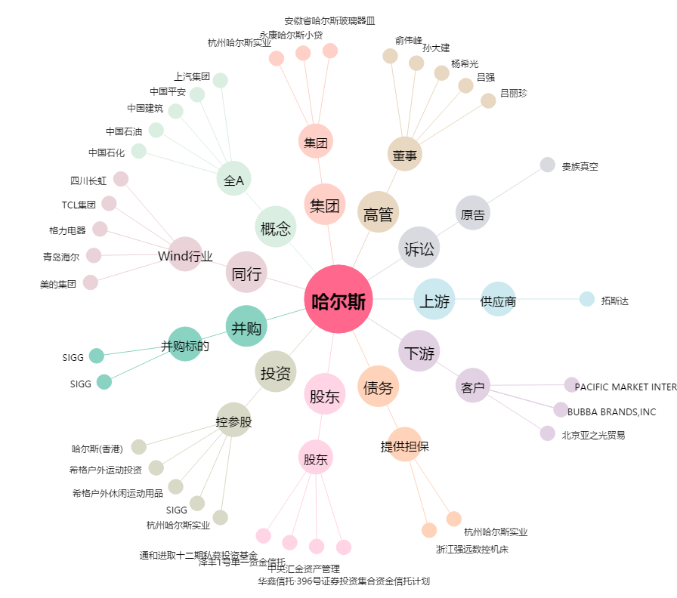
哈尔斯[002615.SZ] - 关系概览图

